Base de Dados

Crítica
# | Grupo | Sub-grupo
1 | Boca | Mau hálito
2 | Boca | Dentes mal tratados
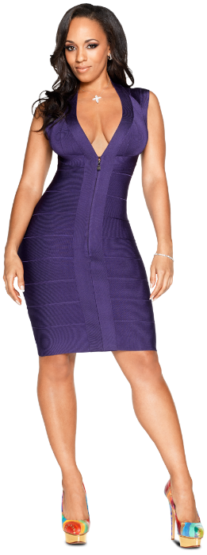
3 | Boca | Excesso de gengiva
4 | Boca | Dentes escuros
5 | Boca | Lábios caídos
6 | Cabelo | Calvície
7 | Cabelo | Estilo do cabelo
8 | Cabelo | Cor do cabelo
9 | Orelha | Orelha grande
10 | Orelha | Orelha disforme
11 | Orelha | Surdez
12 | Orelha | Cabelos
13 | Nariz | Nariz feio
14 | Cabeça | Cabeça grande
15 | Cabeça | Cabeça pequena
16 | Cabeça | Cabeça ovalada
17 | Face | Espinha
18 | Braços e Axilas | Odor nas axilas (CC)
19 | Braços e Axilas | Pelanca no braço
20 | Braços e Axilas | Sovaco cabeludo
21 | Mãos | Mão grande
22 | Mãos | Mão pequena
23 | Mãos | Unhas sujas
24 | Mãos | Garras
25 | Mãos | Roedor de unhas
26 | Mãos | Calo
27 | Pernas | Varizes
28 | Pernas | Pernas cabeludas
29 | Pernas | Celulite
30 | Pés | Odor nos pés (chulé)
31 | Pés | Calo
32 | Coluna | Postura
33 | Corpo Geral | Obesidade
34 | Corpo Geral | Magreza
35 | Corpo Geral | Transpiração excessiva
36 | Corpo Geral | Muitos pelos
37 | Corpo Geral | Verruga
38 | Barriga | Barriga grande
39 | Seios | Seios pequenos
40 | Seios | Seios grandes
41 | Nádegas | Celulite
42 | Dedos | Joanete
43 | Dedos | Tortos
44 | Unhas | sujas
45 | Unhas | compridas
46 | Psíquico / Comportamental | Depressão
47 | Psíquico / Comportamental | Anorexia
48 | Psíquico / Comportamental | Sedentarismo
49 | Psíquico / Comportamental | Fumante
50 | Psíquico / Comportamental | Ronco
51 | Psíquico / Comportamental | Estresse
52 | Sexo | Ejaculação precoce
53 | Sexo | Frigidez
54 | Comunicação / Fala | Má dicção
55 | Comunicação / Fala | Gagueira
56 | Comunicação / Fala | Vícios de fala
57 | Comunicação / Fala | Falar muito alto
58 | Comunicação / Fala | Falar muito baixo
59 | Caráter | Pessimismo
60 | Caráter | Megalomaníaco
61 | Caráter | Mentiroso
62 | Caráter | Mau humor
63 | Caráter | Cara de bunda
64 | Caráter | Rispidez
65 | Caráter | Impaciência
66 | Caráter | Intolerância
67 | Caráter | Má vontade
68 | Jeito de vestir | Muito jovem
69 | Jeito de vestir | Como velha
70 | Jeito de vestir | Mau gosto
71 | Jeito de vestir | Impróprio
72 | Jeito de vestir | Barriga de fora
73 | Jeito de vestir | Seios à mostra

